Introdução
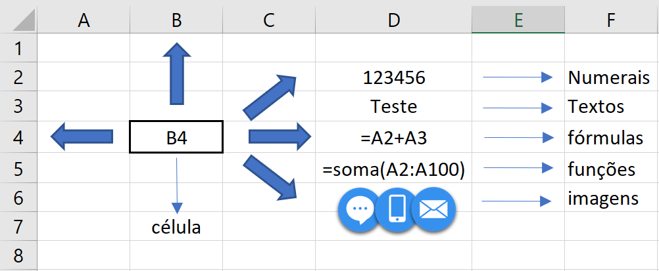
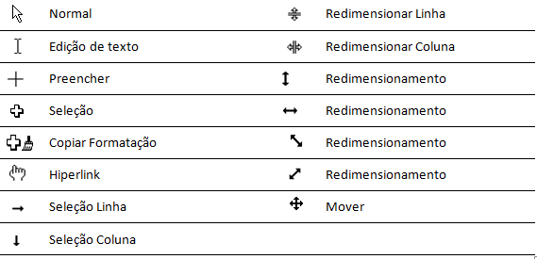
Operadores de cálculo e ordem de execução

Operador aritmético | Significado | Exemplo | Operador de comparação | Significado | Exemplo
+ (sinal de adição) | Adição | =A2+B2 | = (sinal de igual) | Igual a | =E2=F2
- (sinal de subtração) | Subtração | =A2-B2 | > (sinal de maior) | Maior que | =E2>F2
* (asterisco) | Multiplicação | =A2*B2 | < (sinal de menor) | Menor que | =E2<F2
/ (barra) | Divisão | =A2/B2 | >= (sinal de maior ou igual) | Maior ou igual a | =E2>=F2
% (símbolo de percentagem) | Percentagem | =A2*0,5 | <= (sinal de menor ou igual) | Menor ou igual a | =E2<=F2
^ (acento circunflexo) | Exponenciação | =A2^B2 | <> (sinal de diferente) | Diferente de | =E2<>F2

Operadores de referência | Significado |  | Exemplo
: (dois pontos) | Operador de intervalo, que produz uma referência a todas as células entre duas referências, incluindo as duas referências. Sentido de "até" |  | =A2:G2
; (ponto e vírgula) | Operador de União que combina várias referências numa só. Sentido de "e" |  | =SOMA(A2;B2;E2;F2;)
(espaço) | Operador de interseção, que produz no referência a células comuns às duas referências. |  | =A2:B2 E2:F2)

Tabela_periódica
